Sheet1
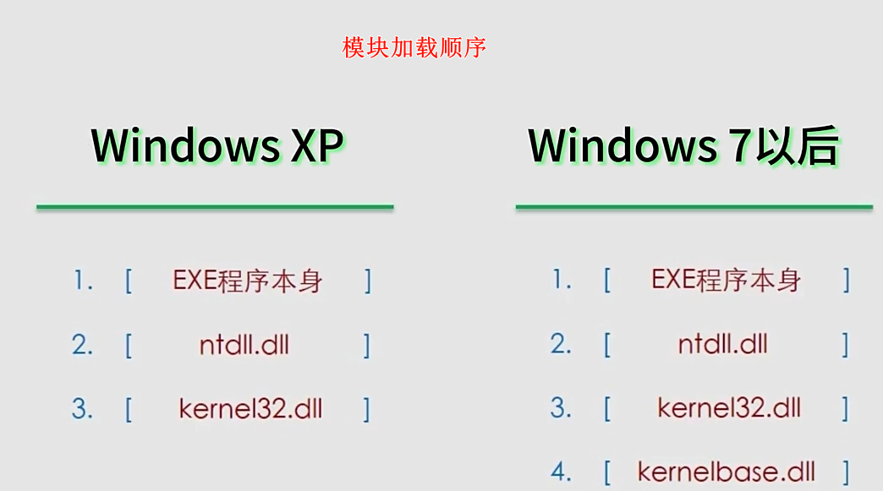
动态获取某个 api，需要使用到 LoadLibrary、GetProcAddress 都位于 Kernel32.dll
任何一个exe都会载入 kernel32.dll、kernelbase.dll、ntdll.dll
peb(winternl.h)中存储模块信息

1、peb结构和模块列表

2、x86 asm嵌入获取 kernel32.dll

 | __declspec(naked) DWORD GetKernel32Address() // 裸函数，不需要编译器做任何操作
 | {
 | #ifdef _WIN64

 | #else
 |  | __asm{
 |  |  | mov eax, fs:[30h]; | // PEB
 |  |  | mov eax, [eax + 0ch]; | // PEB_LDR_DATA，按模块加载顺序
 |  |  | mov eax, [eax + 0ch]; | // LIST_ENTRY 主模块（程序本身）
 |  |  | mov eax, [eax]; |  | // ntdll
 |  |  | mov eax, [eax]; |  | // kernel32
 |  |  | mov eax, dword ptr[eax + 18h]; // kernel32基址
 |  |  | ret
 |  | }
 | #endif

 | }

3、x64不支持嵌入式asm、__declspec(naked)
前者可以修改 "平台工具集"-》LLVM (clang-cl，前提 打开Visual Studio Installer 安装Clang工具集. )

 | ULONG64 GetKernel32Address()
 | {
 |  | ULONG64 result = 0;
 |  | __asm {
 |  |  | mov rax, gs: [60h] ; | // PEB
 |  |  | mov rax, [rax + 18h]; | // PEB_LDR_DATA，按模块加载顺序
 |  |  | mov rax, [rax + 10h]; | // LIST_ENTRY 主模块（程序本身）
 |  |  | //mov rax, [rax + 20h]; | // LIST_ENTRY 主模块（程序本身）
 |  |  | mov rax, [rax]; |  | // ntdll
 |  |  | mov rax, [rax]; |  | // kernel32
 |  |  | mov rax, [rax + 30h]; | // kernel32基址
 |  |  | //mov rax, [rax + 20h]; | // kernel32基址
 |  |  | mov result, rax;
 |  |  | //ret;
 |  | }
 |  | return result;
 | }

Sheet2
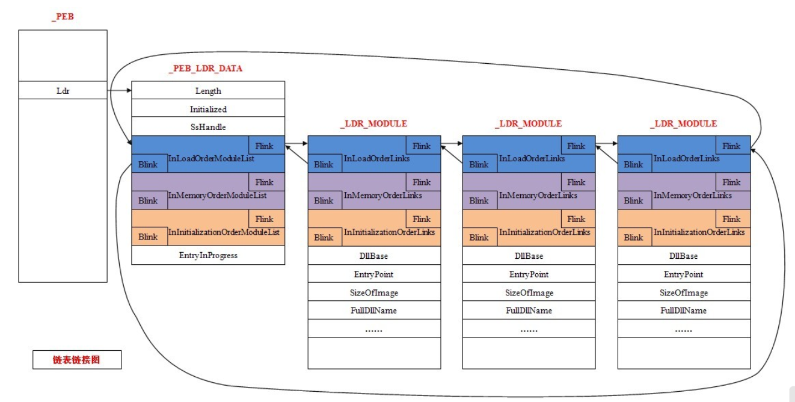
1、peb结构体分析

2、PPEB_LDR_DATA结构体、_PEB_LDR_DATA结构体、_LIST_ENTRY结构体、_LDR_MODULE 结构体

对应关系

peb
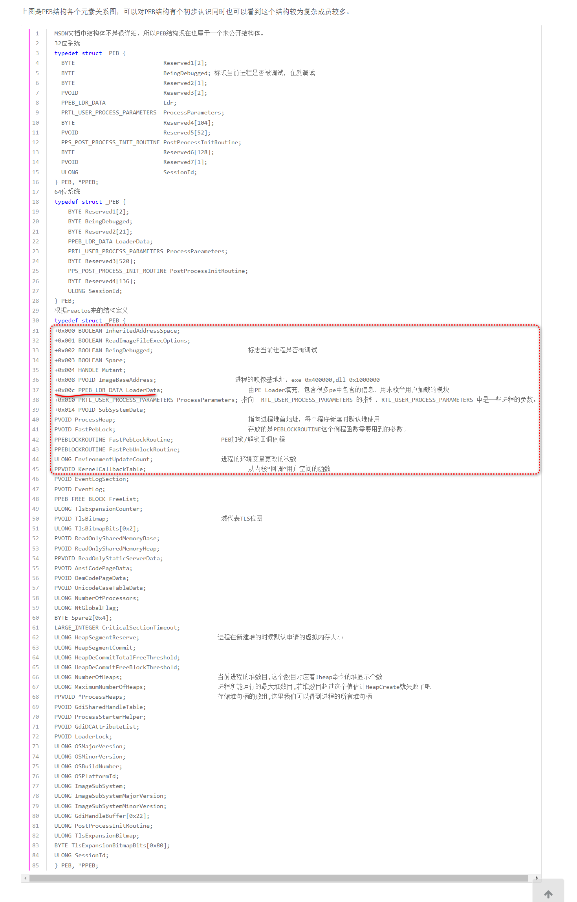

PPEB_LDR_DATA ...
